Hoja1
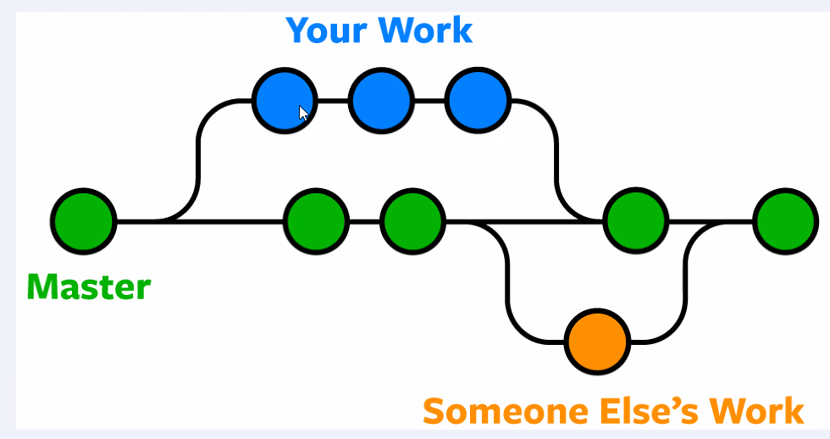
$ git pull origin main
$ git checkout Nicolas_Djordjevic | rama creada previamente
$ git add .
$ git commit -m "clase 9"
$ git push origin Nicolas_Djordjevic
$ git checkout main

estando en la rama main
$ merge Nicolas_Djordjevic
Va a llevar la clase 9 al main

$ git pull
$ git pull origin main

me paro en mi rama, hago el merge, me cambio al main y de ahí subo a mi rama en github
antes de hacer el merge hacer un pull

